美客多质检单（MX店铺1）
类型 | SKU | 名称 | 图片 | 包材名称 | 数量 | 箱号 | 配货抽检（签名） | 包货抽检（签名） | 装 箱（签名） | 备注
MX店铺1
补仓 | MD2008 | 征翔-三星Z Flip 4-黑 | 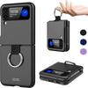 | 无包材（直接贴标） | 20 | 1
补仓 | MD2009 | 征翔-三星Z Flip 4-蓝 | 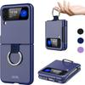 | 无包材（直接贴标） | 15 | 1
补仓 | MD2010 | 征翔-三星Z Flip 4-紫 | 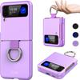 | 无包材（直接贴标） | 10 | 2

